2024
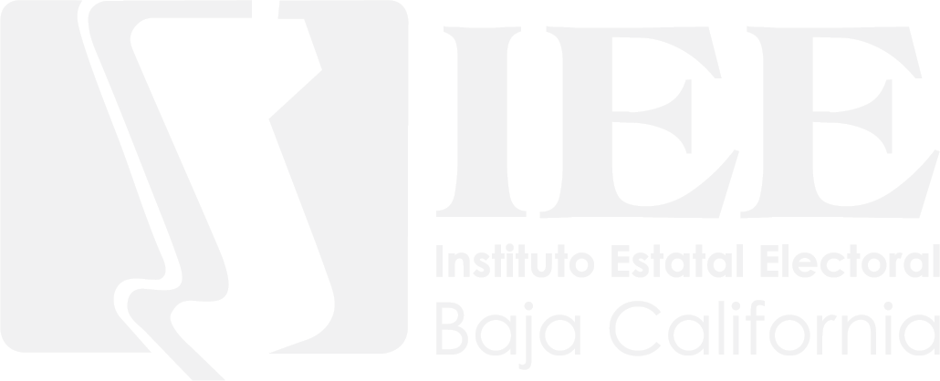
 | INSTITUTO ESTATAL ELECTORAL DE BAJA CALIFORNIA

FINANCIAMIENTO PÚBLICO

GASTOS DE CAMPAÑA PARTIDOS POLÍTICOS 2024

 | PARTIDO POLÍTICO | MONTO TOTAL
 | ACCIÓN NACIONAL | $3,751,611.86
 | REVOLUCIONARIO INSTITUCIONAL | $2,340,689.08
 | DE LA REVOLUCIÓN DEMOCRÁTICA | $387,689.49
 | DEL TRABAJO | $387,689.49
 | VERDE ECOLOGISTA DE MÉXICO | $387,689.49
 | MOVIMIENTO CIUDADANO | $2,182,514.41
 | MORENA | $8,633,682.87
 | ENCUENTRO SOLIDARIO BAJA CALIFORNIA | $26,407,850.41
 | FUERZA POR MÉXICO BAJA CALIFORNIA | $1,259,990.85

2021
INSTITUTO ESTATAL ELECTORAL DE BAJA CALIFORNIA |  | INSTITUTO ESTATAL ELECTORAL DE BAJA CALIFORNIA

FINANCIAMIENTO PÚBLICO |  | FINANCIAMIENTO PÚBLICO

GASTOS DE CAMPAÑA PARTIDOS POLÍTICOS 2021 |  | GASTOS DE CAMPAÑA CANDIDATOS INDEPENDIENTES 2021

PARTIDOS POLÍTICOS | MONTO | ELECCIÓN DE GUBERNATURA DEL ESTADO.
PAN | $7,088,762.96
PRI | $4,009,559.44 |  | CANDIDATOS INDEPENDIENTES | MONTO TOTAL
PRD | $4,519,851.11 |  | GUBERNATURA | $552,559.29
PVEM | $750,080.48
PT | $3,556,285.70 | ELECCIÓN DE AYUNTAMIENTOS Y DIPUTACIONES LOCALES
MOVIMIENTO CIUDADANO | $4,251,015.32
MORENA | $10,947,799.61 |  | AYUNTAMIENTOS | $536,307.54
PARTIDO ENCUENTRO SOLIDARIO | $750,080.48
REDES SOCIALES PROGRESISTAS | $750,080.48
FUERZA SOCIAL POR MÉXICO | $750,080.48
PBC | $9,376,005.98 |  | DIPUTACIONES | $536,307.54
ENCUENTRO SOCIAL DE BAJA CALIFORNIA | $1,625,174.37

GASTOS DE CAMPAÑA PARTIDOS POLÍTICOS 2021

2019
INSTITUTO ESTATAL ELECTORAL DE BAJA CALIFORNIA |  | INSTITUTO ESTATAL ELECTORAL DE BAJA CALIFORNIA

FINANCIAMIENTO PÚBLICO |  | FINANCIAMIENTO PÚBLICO

GASTOS DE CAMPAÑA PARTIDOS POLÍTICOS 2019 |  | GASTOS DE CAMPAÑA CANDIDATOS INDEPENDIENTES 2019

PARTIDOS POLÍTICOS | MONTO | ELECCIÓN DE GUBERNATURA DEL ESTADO.
PAN | $21,384,522.26
PRI | $14,076,425.40 |  | CANDIDATOS INDEPENDIENTES | MONTO TOTAL
PRD | $4,969,189.31 |  | GUBERNATURA | $490,675.50
PT | $1,443,163.23
PVEM | $1,443,163.23 | ELECCIÓN DE AYUNTAMIENTOS Y DIPUTACIONES LOCALES
MOVIMIENTO CIUDADANO | $6,471,855.38
MORENA | $10,875,377.84 |  | AYUNTAMIENTOS | $476,243.87
PBC | $5,392,743.64 |  | DIPUTACIONES | $476,243.87
TRANSFORMEMOS | $8,988,047.70

GASTOS DE CAMPAÑA PARTIDOS POLÍTICOS 2019

2016
INSTITUTO ESTATAL ELECTORAL DE BAJA CALIFORNIA |  | INSTITUTO ESTATAL ELECTORAL DE BAJA CALIFORNIA

FINANCIAMIENTO PÚBLICO |  | FINANCIAMIENTO PÚBLICO

GASTOS DE CAMPAÑA PARTIDOS POLÍTICOS 2016 |  | GASTOS DE CAMPAÑA CANDIDATOS INDEPENDIENTES 2016

PARTIDOS POLÍTICOS | MONTO | CARGO | NOMBRE | MUNICIPIO O DISTRITO | MONTO
PAN | $6,212,912.74 | MUNICIPE | JESÚS ALFREDO ROSALES GREEN | ENSENADA | $44,595.07
PRI | $7,386,587.29 | MUNICIPE | OMAR GARCÍA ARÁMBULA | ENSENADA | $44,595.07
PRD | $4,018,438.42 | MUNICIPE | CESAR IVÁN SÁNCHEZ ÁLVAREZ | TECATE | $44,595.07
PT | $2,127,958.26 | MUNICIPE | GASTÓN LUKEN GARZA | TIJUANA | $44,595.07
PVEM | $3,161,850.55 | MUNICIPE | JUAN CARLOS MOLINA TORRES | PLAYAS DE ROSARITO | $44,595.07
PANAL | $2,472,588.99 | MUNICIPE | JAVIER FRANCISCO DEL CASTILLO HERNÁNDEZ | PLAYAS DE ROSARITO | $44,595.07
MOVIMIENTO CIUDADANO | $2,893,544.01 | MUNICIPE | JOSÉ LUIS MAR ESPINOZA | PLAYAS DE ROSARITO | $44,595.07
PBC | $2,242,835.18 | MUNICIPE | CAROLINA AUBANEL RIEDEL | TIJUANA | $44,595.07
PES | $2,242,835.18 | DIPUTADO | RUBÉN FERNÁNDEZ GONSÁLEZ | VI | $50,965.80
MORENA | $713,521.27 | DIPUTADO | ADOLFO CALETTE VERDUZCO | IX | $50,965.80
PARTIDO PENINSULAR DE LAS CALIFORNIAS | $713,521.27 | DIPUTADO | LUIS HILARIO HERNANDEZ LEDEZMA | XIV | $50,965.80
MUNICIPALISTA DE B C | $713,521.27 | DIPUTADO | CORDELIA CASAS GÁMEZ | III | $50,965.80
PARTIDO HUMANISTA DE BAJA CALIFORNIA | $552,381.47 | DIPUTADO | DAYLIN GARCIA RUBALCABA | III | $50,965.80
 |  | DIPUTADO | ERWIN JORGE AREIZAGA URIBE | VIII | $50,965.80
 |  | DIPUTADO | BLANCA ESPERANZA BARRAZA ZAMUDIO | V | $50,965.80
GASTOS DE CAMPAÑA PARTIDOS POLITICOS 2016

GASTOS DE CAMPAÑA CANDIDATOS INDEPENDIENTES 2016

2013
INSTITUTO ESTATAL ELECTORAL DE BAJA CALIFORNIA

FINANCIAMIENTO PÚBLICO

GASTOS DE CAMPAÑA PARTIDOS POLÍTICOS 2013

PARTIDO POLITICO O COALICIÓN | MONTO
PAN, PRD, PANAL, PBC | $11,792,560.03
PRI, PVEM, PES, PT | $14,606,641.56
MOVIMIENTO CIUDADANO | $989,970.06

GASTOS DE CAMPAÑA PARTIDOS POLITICOS 2013

2010
INSTITUTO ESTATAL ELECTORAL DE BAJA CALIFORNIA

FINANCIAMIENTO PÚBLICO

GASTOS DE CAMPAÑA PARTIDOS POLÍTICOS 2010

PARTIDO POLÍTICO O COALICION | MONTO
PAN, PANAL, PES | $9,280,579.77
PRI, PVEM | $7,680,346.14
PRD | $1,640,945.29
CONVERGENCIA, PT | $1,621,654.29
PBC | $1,262,736.11

GASTOS DE CAMPAÑA PARTIDOS POLITICOS 2010

